Oppskrift
Panzerotti med steinsoppsaus og baconPanzerotti med steinsoppsaus og bacon
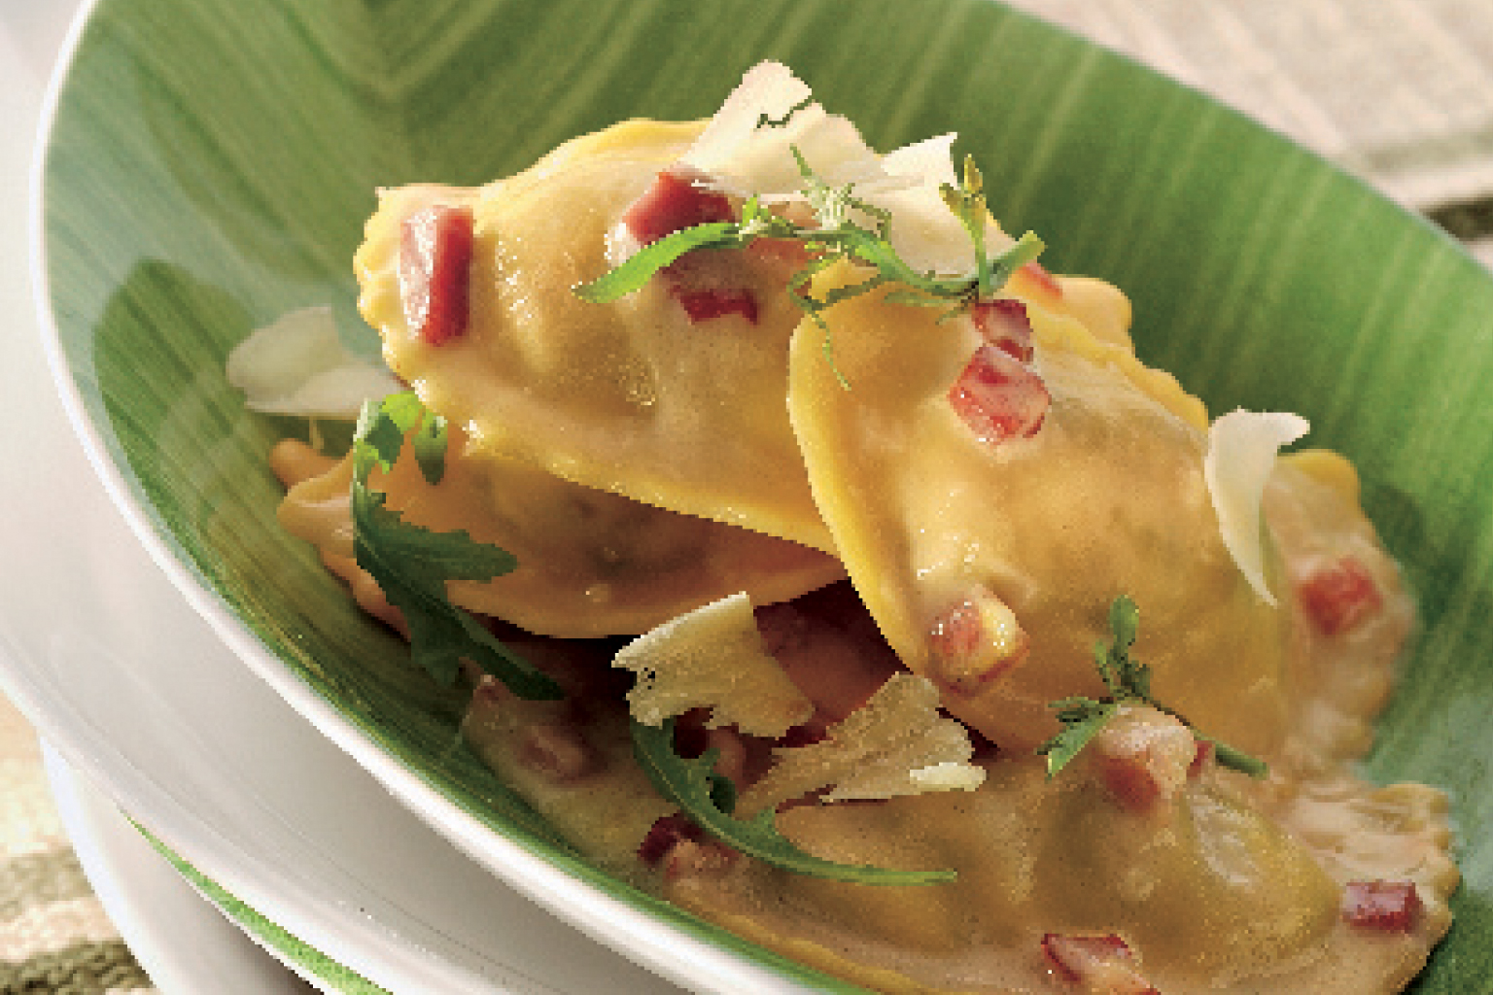

Kok pasta etter anvisning. Rør ut utblandet steinsoppbuljong roux og fløte. Varmes lett. Brun hakket bacon og villsopp i olje. Vend kokt panzerotti i den ferdige sausen. Strø over hakket bacon og revet parmesan. Kok pasta etter anvisning. Rør ut utblandet steinsoppbuljong roux og fløte. Varmes lett. Brun hakket bacon og villsopp i olje. Vend kokt panzerotti i den ferdige sausen. Strø over hakket bacon og revet parmesan.
Number of servingsNumber of servings | 1
EPDEPD | ProductProduct | Per servingPer serving |  | TotalTotal |  | QtyPerPackQtyPerPack | PackSizePackSize | PackUnitPackUnit | PackagingPackaging | ItemsItems
10207341020734 | Panzerotti med Steinsopp *(Egg,Gluten,Hvete gluten,Melk)Panzerotti med Steinsopp *(Egg,Gluten,Hvete gluten,Melk) | 0.08 | kgkg | 0 | kgkg | 1 | 3 | kgkg | 1x3kg1x3kg | 0
 | Hügli Steinsoppbuljong Hügli Steinsoppbuljong | 0.001 | kgkg | 0 | kgkg |  |  |  |  | 0
590836590836 | Olivenolje Olivenolje | 0.001 | ll | 0 | ll | 4 | 5 | ll | 4x5l4x5l | 0
 | Fløte Fløte |  |  | 0 |  |  |  |  |  | 0
 | Roux (smør/mel jevning) Roux (smør/mel jevning) |  |  | 0 |  |  |  |  |  | 0
 | Bacon, hakket Bacon, hakket |  |  | 0 |  |  |  |  |  | 0
 | Parmesan, revet Parmesan, revet |  |  | 0 |  |  |  |  |  | 0
27257452725745 | Villsoppblanding Villsoppblanding | 0.02 | kgkg | 0 | kgkg | 6 | 1 | kgkg | 6x1kg6x1kg | 0

 | * Allergens* Allergens

